1. CUTTING DOCKET
 |  |  |  |  |  |  |  |  |  |  |  | Mã số: |  | MER.QT-1.BM.4
 |  |  |  |  |  |  |  |  |  |  |  | Lần ban hành: |  | 01
 |  |  |  |  |  |  |  |  |  |  |  | Số trang |  | 03/03
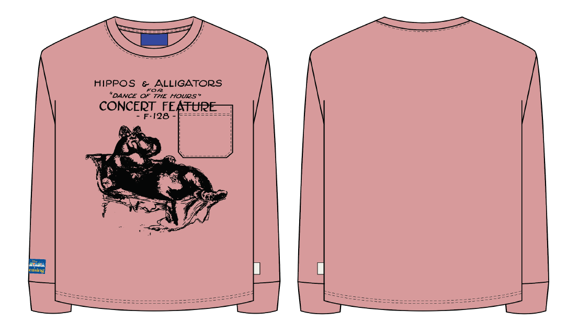
 | MER - OANH: 206 |  |  |  |  |  | THAM KHẢO QUY CÁCH MAY THEO ÁO MẪU PP LYLTS138 CHUYỂN CÙNG TN+ COMMENT MẪU SMS CỦA KHÁCH
 | CUTTING DOCKET
 | JOB NUMBER: |  | L16 SS24 G2619
 | STYLE NUMBER: |  | LYLTS138
 | STYLE NAME : |  | DANCE OF THE HOURS POCKET TEE
 | SEASON: |  | SS24
 | TÊN HÀNG: |  | LS TEE |  |  |  |  | DROP: |  |  | PLEASING DISNEY
 | NGÀY CẤP: |  | 10-Jul-24 |  |  |  |  | VẢI CHÍNH: |  |  | SINGLE JERSEY 100% COTTON CM16/1_230GSM
 | NGÀY GIAO HÀNG: |  |  |  |  |  |  | THÀNH PHẦN VẢI: |  |  | 100% COTTON
 |  |  |  |  |  |  |  | KHỔ VẢI: |  |  | 177CM
 | Xí nghiệp: |  | UN-AVAILABLE |  |  |  |  | KHÁCH HÀNG: |  |  | LOYALIST
 | XUẤT NGÀY

 |  | SKU | COLOR | SIZE: | XS | S | M | L | XL | 2XL | 3XL | 4XL | 5XL |  | TOTAL
 | ORDER CUT |  | ROSE ELEGANCE |  | 32 | 107 | 202 | 196 | 118 | 33 | 17 | 11 | 10 |  | 726
 | EXTRA (+/-) |  | ROSE ELEGANCE |  | 2 | 5 | 10 | 10 | 6 | 2 | 1 | 1 | 1 |  | 38
 | SHIPPING |  | ROSE ELEGANCE |  |  |  | 2 |  |  |  |  |  |  |  | 2
 | TOTAL : |  | ROSE ELEGANCE |  | 34 | 112 | 214 | 206 | 124 | 35 | 18 | 12 | 11 |  | 766

 | GRAND TOTAL: |  |  |  | 34 | 112 | 214 | 206 | 124 | 35 | 18 | 12 | 11 |  | 766

 | PHẦN A: VẢI |  | NCC TAHTONG
VẢI |  |  | VỊ TRÍ | MÀU | ĐVT | SỐ LƯỢNG ĐƠN HÀNG | ĐỊNH MỨC | SỐ LƯỢNG THEO ĐỊNH MỨC (NET) | LỖI VẢI (DEFECT) + ĐẦU KHÚC | SỐ LƯỢNG CẦN CẤP CHO TEST INHOUSE | SỐ LƯỢNG CẦN CẤP CHO TEST OUTSOURCE | SỐ LƯỢNG CẦN CẤP CHO TỔ CẮT (GROSS) | GHI CHÚ / CODE VẢI
 | ROSE ELEGANCE
1 | SINGLE JERSEY 100% COTTON CM16/1_230GSM |  | VẢI CHÍNH/TÚI/VIỀN CỔ SAU | ROSE 15-1614 | M | 766 | 0.96 | 735.4 | 35.6 | 2.0 |  | 773 | LOSS24P0213001T00K LOT T1515/5 ÁNH A: CẤP HẾT 771M
2 | RIB 1X1 320GSM |  | BO CỔ/ BO TAY | ROSE 15-1614 | M | 766 | 0.07 | 53.6 | 5.4 | 0.0 |  | 59 | LOSS24P0213002T00K LOT T1515/5 ÁNH A: CẤP HẾT 59M
 | PHẦN B : PHỤ LIỆU
PHỤ LIỆU |  |  |  |  | MÀU PHỤ LIỆU | CODE MÀU | MÀU VẢI |  | ĐVT | SỐ LƯỢNG ĐH | ĐỊNH MỨC | SỐ LƯỢNG THEO ĐM | HAO HỤT | SỐ LƯỢNG CẤP | GHI CHÚ
1 | CHỈ 40/2 MAY CHÍNH + VẮT SỔ |  |  |  | ROSE ELEGANCE | RE8150 | ROSE ELEGANCE |  | CUỘN | 766 | 0.03 | 24.5 | 1.0 | 26 | L16-0222 | SỬA HÀNG SAU NHUỘM
2 | CHỈ MAY NHÃN TRANG TRÍ TAY |  |  |  | BLUE |  | ROSE ELEGANCE |  | CUỘN | 766 | 0.05 | 0.0 |  | 1 | PO CHỈ CHỢ L16-0252 | SỬA HÀNG SAU NHUỘM
3 | NHÃN CHÍNH PLEASING |  |  |  | WHITE/ BLACK |  | ROSE ELEGANCE |  | PCS | 766 | 1.00 | 766 |  | 766 | 'L16-0241 &L16-0259 | MAY SAU NHUỘM, GIỮA CỔ SAU, DƯỚI ĐƯỜNG TRA CỔ 1/2"
4 | NHÃN CLIP TRANG TRÍ SƯỜN |  |  |  | WHITE/ BLACK |  | ROSE ELEGANCE |  | PCS | 766 | 1.00 | 766 |  | 766 | L16-0218 | MAY TRƯỚC NHUỘM, GIỮA CỔ SAU
5 | NHÃN PLEASING TRANG TRÍ TAY |  |  |  | WHITE/ BLACK |  | ROSE ELEGANCE |  | PCS | 766 | 1.00 | 766 |  | 766 | 'L16-0241 &L16-0259 | MAY SAU NHUỘM, MAY 1K = CHỈ SỬA HÀNG NHUỘM TIỆP MÀU THÂN VỊ TRÍ : Ở SƯỜN PHẢI NGƯỜI MẶC, TRÊN ĐƯỜNG RÁP BO 2"
 | PHẦN C : PHỤ LIỆU ĐÓNG GÓI
PHỤ LIỆU |  |  |  |  | MÀU PHỤ LIỆU | CODE MÀU | MÀU VẢI |  | ĐVT | SỐ LƯỢNG ĐH | ĐỊNH MỨC | SỐ LƯỢNG THEO ĐM | HAO HỤT | SỐ LƯỢNG CẤP | GHI CHÚ
1 | BARCODE STICKER 2" (W) X 1" (L) |  |  |  | WHITE |  | ROSE ELEGANCE |  | PCS | 766 | 1.00 | 766 |  | 766 | L16-0267
2 | POLYBAG 0.06mmX343X381+25mm |  |  |  | CLEAR |  | ROSE ELEGANCE |  | PCS | 766 | 1.00 | 766 |  | 766 | KHG
2 | HANGTAG |  |  |  | CLEAR |  | ROSE ELEGANCE |  | PCS | 766 | 1.00 | 766 |  | 766 | KHG
3 | THÙNG CARTON 60CM (L) *40CM (W)* 30CM (H) |  |  |  | NATURAL |  | ROSE ELEGANCE |  | PCS | 766 | 0.07 | 51 |  | 52
4 | TẤM LÓT THÙNG |  |  |  | NATURAL |  | ROSE ELEGANCE |  | PCS | 766 | 0.13 | 102 |  | 103
KHÔNG: IN/THÊU/WASH

 | PHẦN D : IN / THÊU / WASH |  |  |  |  |  |  |  | PHẦN E : HÌNH
1 | IN : | MAY TÚI VÀO THÂN TRƯỚC, SAU ĐÓ IN BÁN THÀNH PHẨM THÂN TRƯỚC LÊN CẢ TÚI
 | MÀU VẢI | CHẤT LƯỢNG VÀ KÍCH THƯỚC
 | ROSE ELEGANCE | THEO ÁO MẪU CHUYỂN CÙNG TÁC NGHIỆP VÀ COMMENT
 | THÔNG TIN ĐỊNH VỊ HÌNH IN
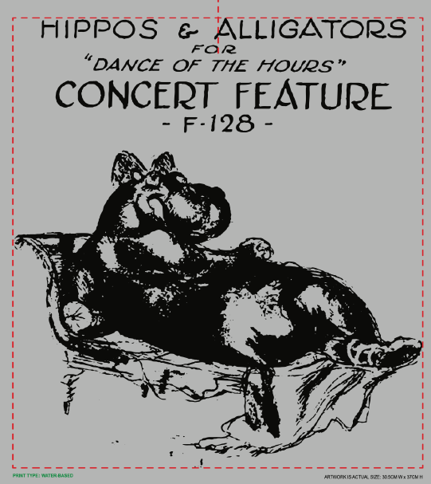
 |  |  | SIZE: | XS | S | M | L | XL | XXL | 3XL | 4XL | 5XL
 | HÌNH IN TỪ DƯỚI ĐƯỜNG MAY CỔ TRƯỚC (CM) |  |  | 9.00 | 9.00 | 9.00 | 9.00 | 9.00 | 9.00 | 9.00 | 9.00 | 9.00
 |  |  | KÍCH THƯỚC HÌNH IN THÂN TRƯỚC: 30.5CM RỘNGX 37CM” CAO.
2 | THÊU : | KHÔNG THÊU
3 | WASH: | NO WASH
 | PHẦN F: LƯU Ý
1 | - CÁCH GẮN NHÃN PHẢI NHƯ TÀI LIỆU YÊU CẦU
 | SIZE | XS | S | M | L | XL | 2XL | 3XL | 4XL | 5XL | TOTAL
 | SỐ LƯỢNG | 34 | 112 | 214 | 206 | 124 | 35 | 18 | 12 | 11 | 766

 | CHÚ Ý: GẮN TÚI LÊN BTP THÂN TRƯỚC TRƯỚC KHI IN

2. TRIM CARD
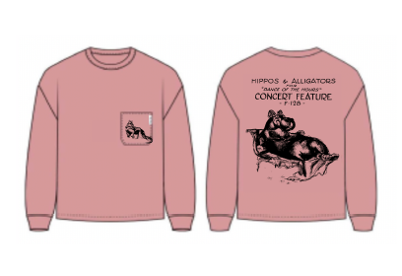
JOB NUMBER: | L16 SS24 G2619
STYLE NUMBER: | LYLTS138
STYLE NAME : | DANCE OF THE HOURS POCKET TEE
 | ROSE ELEGANCE
VẢI CHÍNH | ROSE ELEGANCE
THÀNH PHẦN | SINGLE JERSEY 100% COTTON CM16/1_230GSM
VẢI CHÍNH/TÚI/VIỀN CỔ SAU
RIB 1X1 320GSM | ROSE ELEGANCE
BO CỔ/ BO TAY
CHỈ 40/2 MAY CHÍNH + VẮT SỔ | ROSE ELEGANCE
CHỈ MAY CHÍNH+VẮT SỔ
CHỈ 40/2 MAY NHÃN TRANG TRÍ | BLUE

NHÃN CHÍNH PLEASING | WHITE/BLACK
GẮN Ở GIỮA CỔ SAU, GẤP ĐÔI KHI MAY | 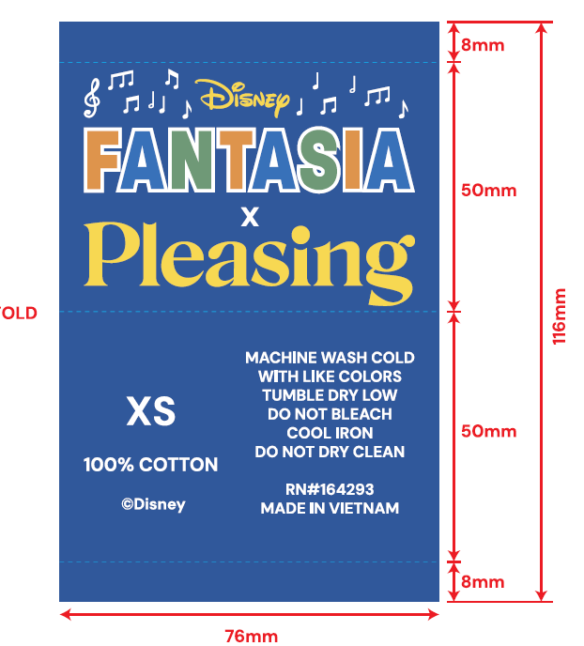 THEO SIZE

NHÃN CLIP PLEASING | WHITE/BLACK
MAY LÊN TÚI SƯỜN TRÁI NGƯỜI MẶC, TỪ LAI ÁO LÊN 12CM GẤP ĐÔI KHI MAY, CHIỀU NHƯ ÁO MẪU | 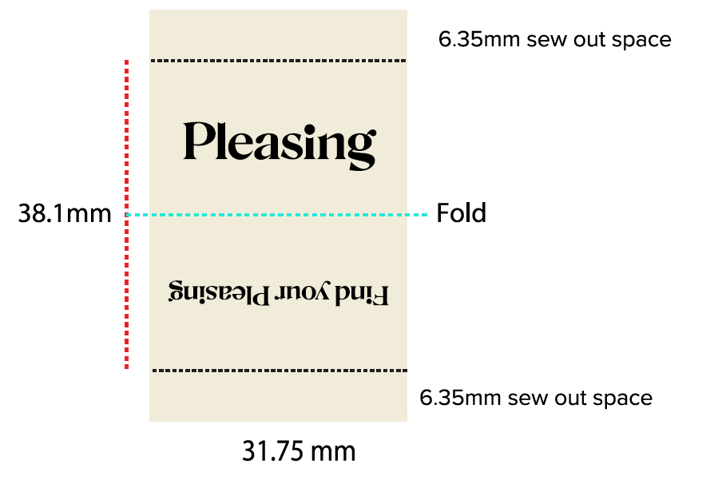
NHÃN CHÍNH PLEASING | BLUE
-MAY 1 KIM TAY PHẢI NGƯỜI MẶC. - TỪ DƯỜNG TRA BO TAY LÊN 3.5CM. -CANH GIỮA SÓNG TAY. MAY NHÃN 4 CẠNH CHỈ TIỆP MÀU NHÃN CHÚ Ý: CẮT NHÃN/ GẤP MÉP TRÊN DƯỚI, MAY 4 CẠNH, KÍCH THƯỚC NHƯ ÁO MẪU |  | MAY SAU NHUỘM, GIỮA CỔ SAU, DƯỚI ĐƯỜNG TRA CỔ 1/2"

BARCODE STICKER 2" (W) X 1" (L) | WHITE
 | Vị trí dán: góc phải của túi polybag, cách mỗi cạnh 3cm PO. L16-0011
HANG TAG | NATURAL
GẮN LÊN VIỀN CỔ SAU, KẾ BÊN CẠNH TRÁI NHÃN CHÍNH | 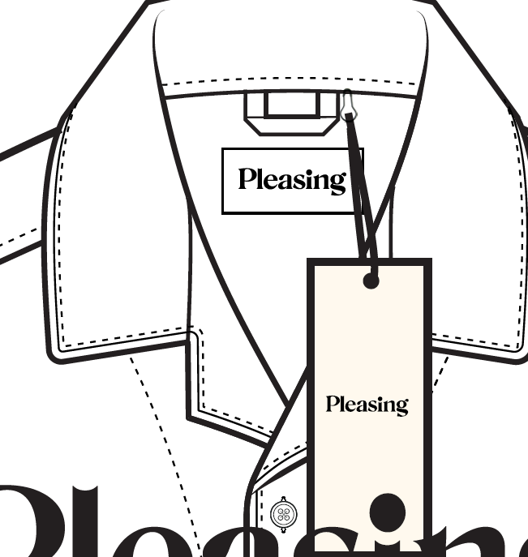
POLYBAG 0.06mmX343X381+25mm | CLEAR
 | 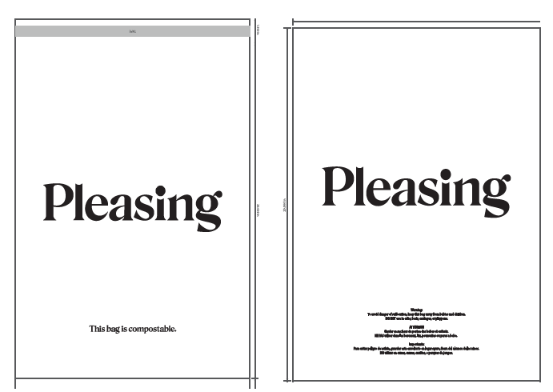
TẤM LÓT THÙNG | NATURAL
BÊN TRONG THÙNG
THÙNG CARTON 60CM (L) *40CM (W)* 30CM (H) | NATURAL

